Sheet1
DDL缺陷提交表
缺陷id | 缺陷标题【操作+实际结果+（预期结果）】 | 缺陷状态 | 严重程度 | 优先级 | 所属模块 | 复现步骤 | 预期结果 | 实际结果 | 附件
bug001 | 设置开始结束时间早于当前时间，任务创建成功（应该是创建失败） | close | p1 | p0 | 创建任务 | 1.点击“表单填写”创建任务 2.设置标题 3.设置开始时间为昨天 4.点击保存任务 | 时间设置无效，无法创建 | 创建成功
bug002 | 创建任务，无法选择所属目标和计划（应该可以选择） | new | p0 | p0 | 创建任务 | 1.点击“表单填写”创建任务 2.设置标题 3.选择所属目标和计划 | 能够选择目标和计划 | 无法选择 | 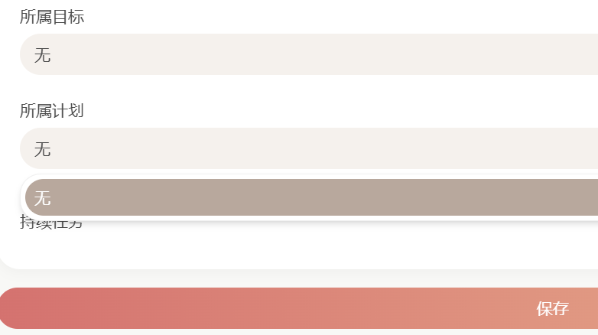
bug003 | 点击“+”再点“剪贴板”，无法跳转（应该可以跳转） | close | p0 | p0 | 创建任务 | 1.点击右下角“+” 2.点击“剪贴板” | 进入剪贴板界面 | 无法跳转 | 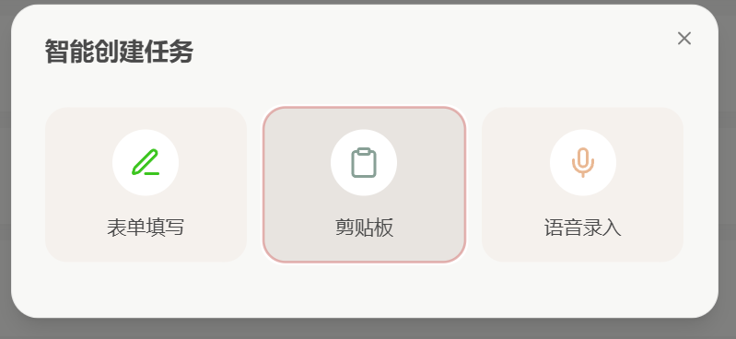
bug004 | 点击“+”再点“语音录入”，无法跳转（应该可以跳转） | close | p0 | p0 | 创建任务 | 1.点击右下角“+” 2.点击“语音录入” | 进入语音录入界面 | 无法跳转
bug005 | 剪切板识别内容后,不能自动识别出时间、分类、优先级（应该可以识别) | close | p0 | p0 | 创建任务 | 1.点击“表单填写” 2.点击“剪贴板” 3.确保剪贴板有已经复制的内容 4.点击读取剪贴板 | 系统自动识别时间、分类和优先级，并设置 | 系统无法自动识别并设置
bug006 | 点击查看已创建的任务，无法编辑任务（应该可以编辑） | new | p0 | p0 | 编辑任务 | 1.创建一个有时间和分类的任务 2.点击任务 3.编辑任务内容 | 内容被修改 | 内容无法修改
bug007 | 查看任务，不显示时间和分类（应该要显示） | 已修改 | p0 | p0 | 查看任务 | 1.创建一个有时间和分类的任务 2.点击任务 3.查看任务内容 | 显示所有已填写的内容包括分类和时间 | 无法显示分类和内容
bug008 | 设置临期任务，“临期”标签内不显示（应该要显示） | 已修改 | p0 | p0 | 筛选任务 | 1.创建一个一小时内的任务 2.点击保存 3.点击“临期”标签 | 显示该临期的任务 | 不显示
bug009 | 查看日历，没有显示任务（应该要显示） | 已修改 | p0 | p0 | 日历栏 | 1.确保已存在创建成功的任务 2.点击“日历”菜单栏 | 显示任务 | 不显示 | “日历”栏里面的“日”“周”“月”“年”都无法显示 | 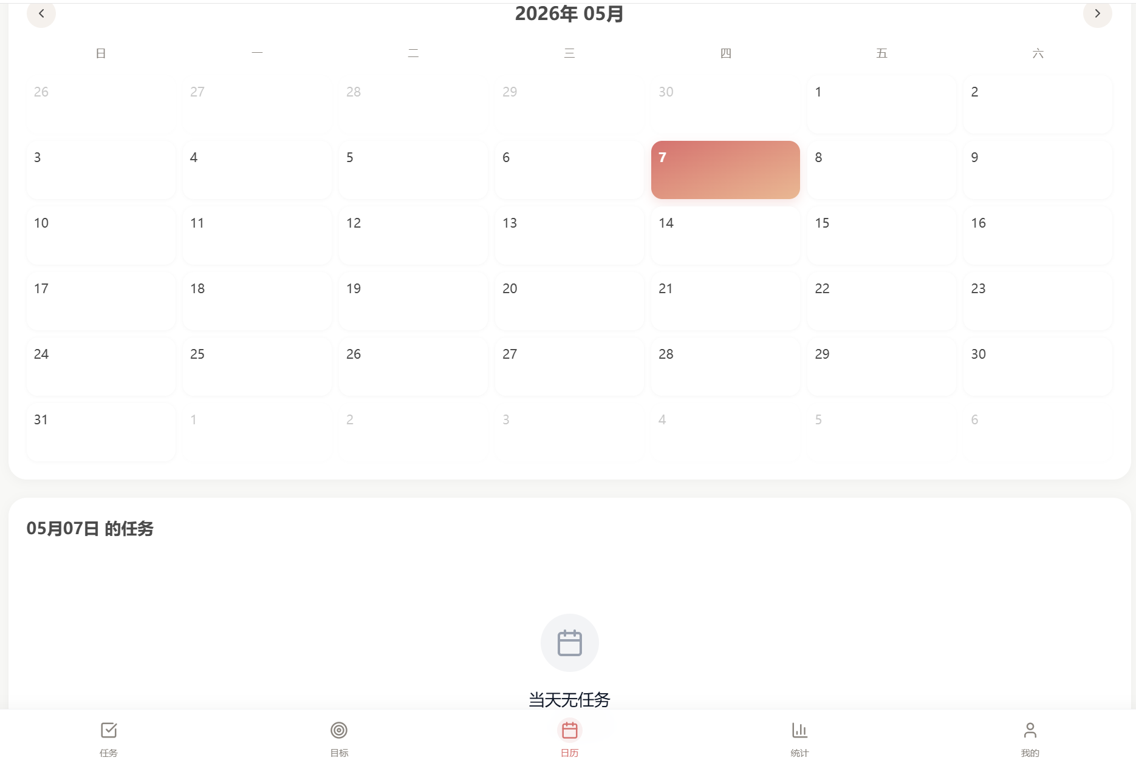
bug010 | 查看本周统计，任务完成趋势和实际不一致（应该一致） | new | p0 | p0 | 统计栏 | 1.点击“统计”栏 2.点击刷新界面，多次 | 每次刷新，任务完成趋势一致且正确 | 每次的任务完成趋势不一致
bug011 | 打开应用内弹窗提醒开关，没有弹窗(应该有） | close | p0 | p0 | 消息提醒 | 1.点击“我的”栏 2.打开应用内弹窗和提前2h提醒 3.设置一个2h内的任务 | 出现弹窗提醒 | 没有出现弹窗
bug012 | 查看周历，没有显示任务（应该要显示） | new | p0 | p0 | 日历栏 | 1.确保已存在创建成功的任务 2.点击“日历”菜单栏 3.点击“周历” | 显示任务 | 不显示 | “日历”栏里面的“日”“周”“月”“年”都无法显示
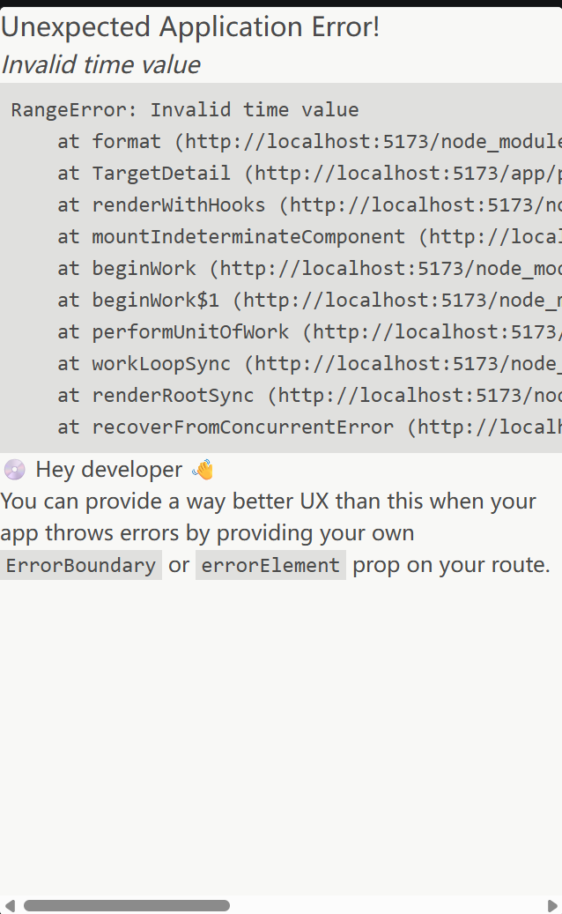
bug013 | 点击导入数据，没有成功创建任务 | new | p0 | p0 | 数据处理 | 1.编写一个json格式的导入数据文件，包含任务比如：“明天上午九点上课” 2.点击“我的”，点击“导入数据” 3.选择该json文件导入 | 数据导入成功，自动创建任务 | 数据导入成功，任务未创建成功
bug014 | 开启邮件提醒临期任务，未成功发送邮件 | fixing | p0 | p0 | 邮件提醒 | 1.创建一个结束时间在2h内的临期任务 2.打开提醒时间24h和2h按钮 3.绑定邮箱，开启邮件提醒 | 结束日期2h前收到邮件提醒 | 未收到
bug015 | 计划和笔记无法创建 | new | p0 | p0 | 创建 | 1.点击“我的” 2.点击“计划”和“笔记” 3.点击“+”创建 | 可以创建 | 不能创建
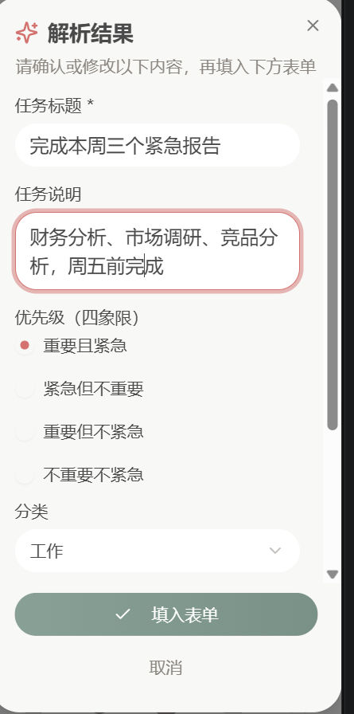
bug016 | 目标无法打开查看 | 已修复 | p0 | p0 | 查看 | 1.点击“目标” 2.点击“+”创建一个目标 3.点击已存在的目标进行查看 | 可以查看 | 不能查看
bug017 | 语音识别失败 | new | p0 | p0 | 语音 | 1.点击右下角“+” 2.点击语音按钮 | 可以语音识别 | 不能
bug018 | ai解析时输入多个任务，没有分别创建 | new | p1 | p1 | AI | 1.点击右下角“+” 2.ai智能解析输入：完成本周三个紧急报告：财务分析，市场调研，竞品分析，周五前完成 3.点击智能解析 | 可以自动识别出三个任务 | 识别成了一个
bug019 | ai解析时无法识别开始时间 | new | p0 | p0 | AI | 1.点击右下角“+” 2.ai智能解析输入：今天晚上六点到七点吃饭 3.点击智能解析 | 可以自动识别出开始时间和截止时间 | 只能识别截止时间

